駐車場所
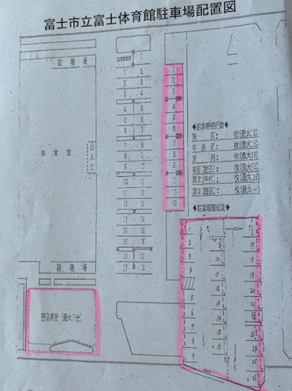

駐車可能な場所
 | ・体育館下の第１駐車場は外側の１列（１２台）のみです
 | ・第２駐車場は２６台置けます
 | ・体育館横の詰込み駐車場は最大１５台置けます
第１駐車場の中側への駐車は厳禁です！

